Use_Case
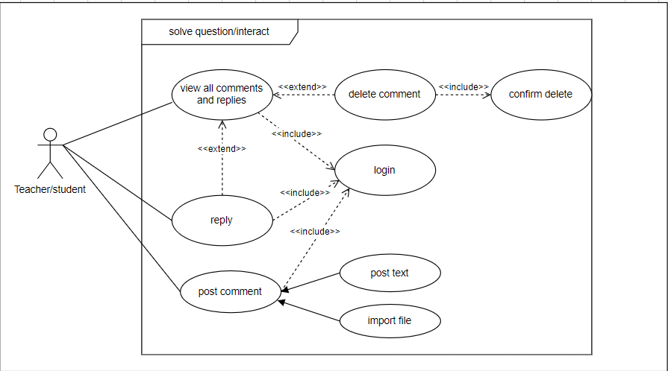
6.8.7. Màn hình giải đáp thắc mắc
6.9.3. Màn hình tương tác

Class_Diagram
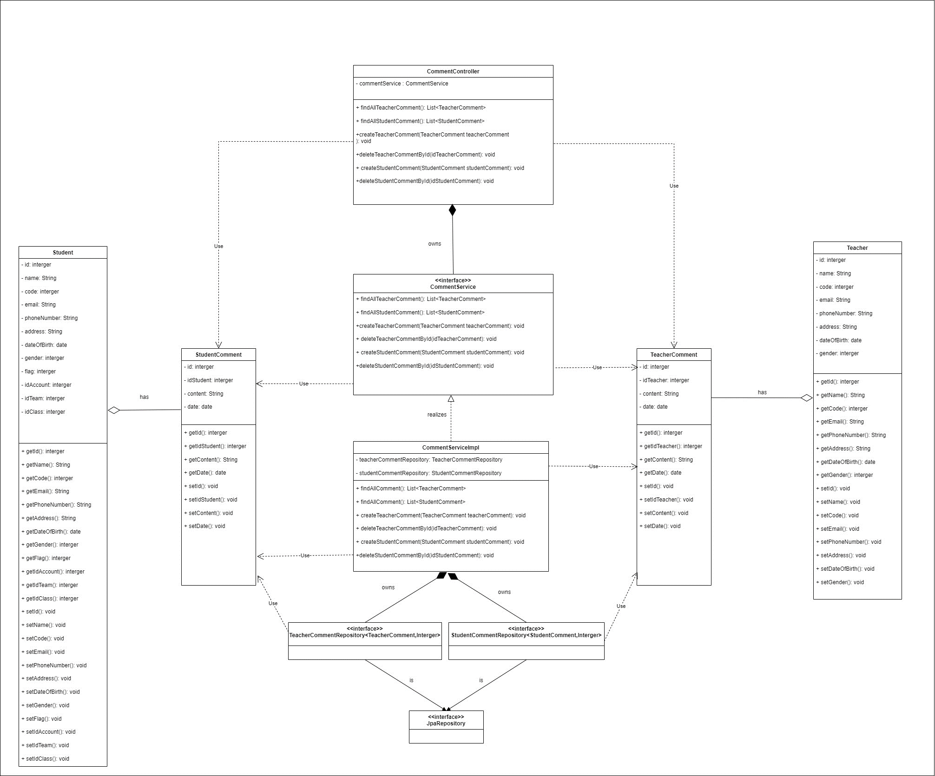
6.8.7. Màn hình giải đáp thắc mắc
6.9.3. Màn hình tương tác

Sequence_Diagram
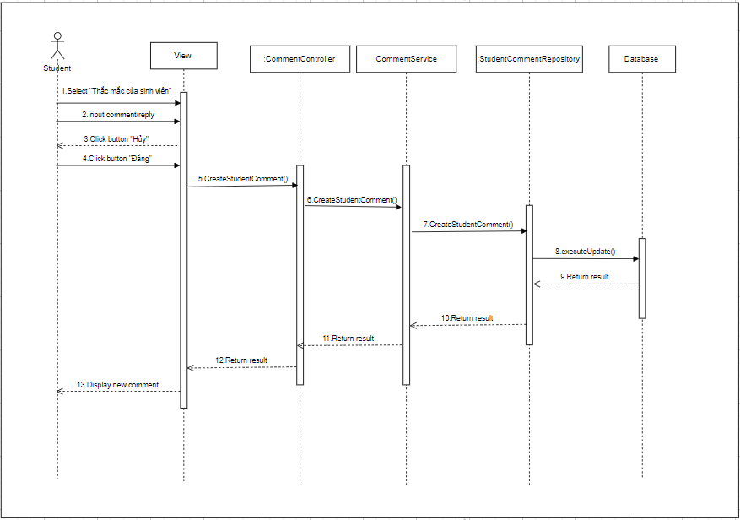
6.8.7. Màn hình giải đáp thắc mắc
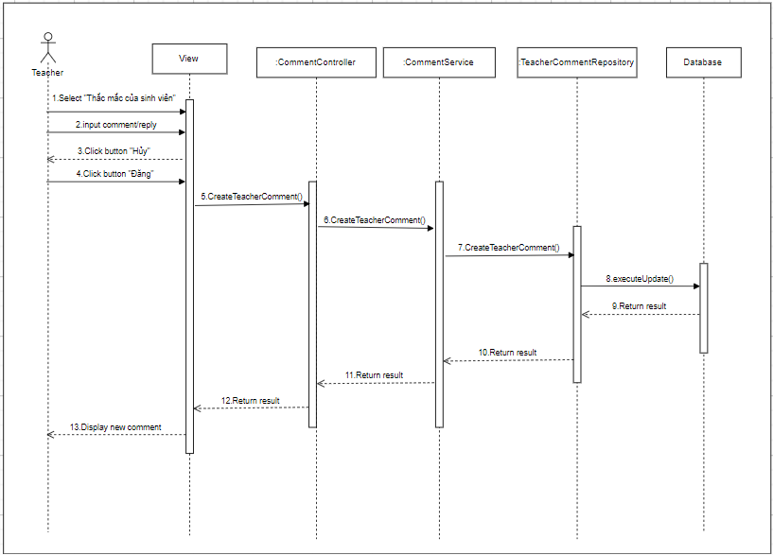

6.9.3. Màn hình tương tác

